Abb. C5-3A
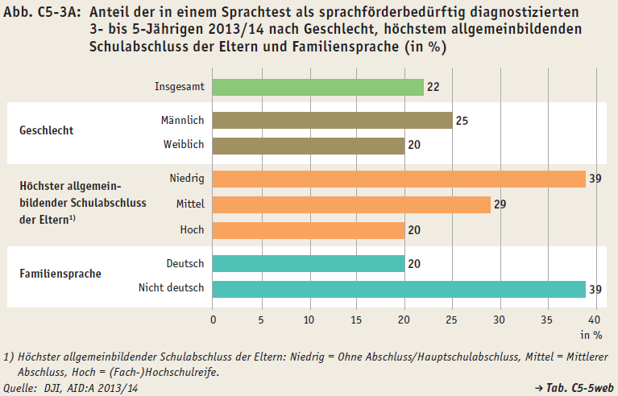
Zurück zum Inhalt

